1.รวม ...
 | โครงการภายใต้เป้าหมายแผนแม่บทย่อย: 050101 รายได้จากการท่องเที่ยวเชิงสร้างสรรค์และวัฒนธรรมเพิ่มขึ้น
กรุณา Log in เข้าระบบ eMENSCR ก่อนดำเนินการ Click ที่ link โครงการนั้น ๆ
หมายเหตุ : หากไม่ Login จะไม่สามารถดูรายละเอียดโครงการได้
โครงการที่ปรากฎเป็นโครงการที่ผ่านการอนุมัติจากผู้บริหาร (M7) ของหน่วยงานเท่านั้น (ข้อมูล ณ เดือนมิถุนายน 2566)

รหัสโครงการ | ชื่อโครงการ / การดำเนินงาน | ชื่อโครงการ / การดำเนินงาน | ยุทธศาสตร์ชาติที่เกี่ยวข้องโดยตรง (ข้อความ) | ปีงบประมาณ | วันที่เริ่มต้นโครงการ | วันที่สิ้นสุดโครงการ | หน่วยงานระดับกองหรือเทียบเท่า | หน่วยงานระดับกรมหรือเทียบเท่า | หน่วยงานระดับกระทรวงหรือเทียบเท่า | ประเภทโครงการ | องค์ประกอบ | ปัจจัย
ศธ6701-61-0015 | โครงการพัฒนาศักยภาพบุคลากรด้านการท่องเที่ยว | โครงการพัฒนาศักยภาพบุคลากรด้านการท่องเที่ยว | ด้านการสร้างความสามารถในการแข่งขัน | 2561 | ตุลาคม 2560 | กันยายน 2564 | สำนักงานมหาวิทยาลัย | มหาวิทยาลัยสวนดุสิต | กระทรวงการอุดมศึกษา วิทยาศาสตร์ วิจัยและนวัตกรรม |  | 050101V04 | 050101V04F01 | 050101V04F01
กก 0403-61-0004 | โครงการค่าใช้จ่ายในการสร้างเสริมสมรรถนะและพัฒนาศักยภาพด้านภาษาต่างประเทศให้แก่มัคคุเทศก์ และบุคลากรด้านการท่องเที่ยว | โครงการค่าใช้จ่ายในการสร้างเสริมสมรรถนะและพัฒนาศักยภาพด้านภาษาต่างประเทศให้แก่มัคคุเทศก์ และบุคลากรด้านการท่องเที่ยว | ด้านการสร้างความสามารถในการแข่งขัน | 2561 | ตุลาคม 2560 | กันยายน 2561 | กองทะเบียนธุรกิจนำเที่ยวและมัคคุเทศก์ | กรมการท่องเที่ยว | กระทรวงการท่องเที่ยวและกีฬา |  | 050101V04 | 050101V04F01 | 050101V04F01
ศธ 0513.401-61-0001 | โครงการก่อสร้างเส้นทางจักรยานคอนกรีตเสริมเหล็กโดยรอบอุทยานบัว | โครงการก่อสร้างเส้นทางจักรยานคอนกรีตเสริมเหล็กโดยรอบอุทยานบัว | ด้านการสร้างความสามารถในการแข่งขัน | 2562 | ตุลาคม 2561 | กันยายน 2562 | สำนักงานวิทยาเขตเฉลิมพระเกียรติ จังหวัดสกลนคร | มหาวิทยาลัยเกษตรศาสตร์ | กระทรวงการอุดมศึกษา วิทยาศาสตร์ วิจัยและนวัตกรรม |  | 050101V03 | 050101V03F03 | 050101V03F03
ศธ0526308-62-0002 | โครงการค่ายเยาวชนการท่องเที่ยวเชิงสร้างสรรค์ | โครงการค่ายเยาวชนการท่องเที่ยวเชิงสร้างสรรค์ | ด้านการพัฒนาและเสริมสร้างศักยภาพทรัพยากรมนุษย์ | 2562 | ตุลาคม 2561 | กันยายน 2562 | กองแผนงาน | สถาบันบัณฑิตพัฒนบริหารศาสตร์ | กระทรวงศึกษาธิการ |  | 050101V04 | 050101V04F01 | 050101V04F01
กษ1004-62-0021 | โครงการส่งเสริมและพัฒนาการท่องเที่ยววิถีเกษตร(กิจกรรมส่งเสริมและพัฒนาแหล่งท่องเที่ยววิถีเกษตร) | โครงการส่งเสริมและพัฒนาการท่องเที่ยววิถีเกษตร(กิจกรรมส่งเสริมและพัฒนาแหล่งท่องเที่ยววิถีเกษตร) | ด้านการสร้างความสามารถในการแข่งขัน | 2562 | ตุลาคม 2561 | กันยายน 2562 | กองแผนงาน | กรมส่งเสริมการเกษตร | กระทรวงเกษตรและสหกรณ์ |  | 050101V02 | 050101V02F03 | 050101V02F03
กก 0405-62-0001 | โครงการจัดการประชุมชิงปฏิบัติการเพื่อให้ความรู้ด้านการท่องเที่ยวอย่างมีจริยธรรมสำหรับประเทศสมาชิกอาเซียน+๓ | โครงการจัดการประชุมชิงปฏิบัติการเพื่อให้ความรู้ด้านการท่องเที่ยวอย่างมีจริยธรรมสำหรับประเทศสมาชิกอาเซียน+๓ | ด้านการสร้างโอกาสและความเสมอภาคทางสังคม | 2562 | มกราคม 2562 | มกราคม 2562 | กองพัฒนามาตรฐานบุคลากรด้านการท่องเที่ยว | กรมการท่องเที่ยว | กระทรวงการท่องเที่ยวและกีฬา |  | 050101V03 | 050101V03F01 | 050101V03F01
กก 0403-62-0001 | ค่าใช้จ่ายในการดำเนินการอบรมมัคคุเทศก์เพื่อรองรับการต่ออายุใบอนุญาตเป็นมัคคุเทศก์ สำหรับกรณีการเปลี่ยนผ่านประเภทใบอนุญาตเป็นมัคคุเทศก์ | ค่าใช้จ่ายในการดำเนินการอบรมมัคคุเทศก์เพื่อรองรับการต่ออายุใบอนุญาตเป็นมัคคุเทศก์ สำหรับกรณีการเปลี่ยนผ่านประเภทใบอนุญาตเป็นมัคคุเทศก์ | ด้านการสร้างความสามารถในการแข่งขัน | 2562 | ตุลาคม 2561 | กันยายน 2562 | กองทะเบียนธุรกิจนำเที่ยวและมัคคุเทศก์ | กรมการท่องเที่ยว | กระทรวงการท่องเที่ยวและกีฬา |  | 050101V02 | 050101V02F02 | 050101V02F02
กก 0403-62-0002 | ค่าใช้จ่ายในการดำเนินการจัดการทดสอบความรู้ความสามารถในการเป็นมัคคุเทศก์ตามกฎหมายว่าด้วยธุรกิจนำเที่ยวและมัคคุเทศก์ | ค่าใช้จ่ายในการดำเนินการจัดการทดสอบความรู้ความสามารถในการเป็นมัคคุเทศก์ตามกฎหมายว่าด้วยธุรกิจนำเที่ยวและมัคคุเทศก์ | ด้านการสร้างความสามารถในการแข่งขัน | 2562 | ตุลาคม 2561 | กันยายน 2562 | กองทะเบียนธุรกิจนำเที่ยวและมัคคุเทศก์ | กรมการท่องเที่ยว | กระทรวงการท่องเที่ยวและกีฬา |  | 050101V02 | 050101V02F02 | 050101V02F02
กก 0403-62-0007 | โครงการวันมัคคุเทศก์ไทย | โครงการวันมัคคุเทศก์ไทย | ด้านการสร้างความสามารถในการแข่งขัน | 2562 | ตุลาคม 2561 | กันยายน 2562 | กองทะเบียนธุรกิจนำเที่ยวและมัคคุเทศก์ | กรมการท่องเที่ยว | กระทรวงการท่องเที่ยวและกีฬา |  | 050101V02 | 050101V02F02 | 050101V02F02
กก 0403-62-0009 | โครงการ กำกับดูแล ติดตาม และประเมินคุณภาพโครงการฝึกอบรมมัคคุเทศก์และผู้นำเที่ยว ของสถาบันการศึกษา | โครงการ กำกับดูแล ติดตาม และประเมินคุณภาพโครงการฝึกอบรมมัคคุเทศก์และผู้นำเที่ยว ของสถาบันการศึกษา | ด้านการสร้างความสามารถในการแข่งขัน | 2562 | ตุลาคม 2561 | กันยายน 2562 | กองทะเบียนธุรกิจนำเที่ยวและมัคคุเทศก์ | กรมการท่องเที่ยว | กระทรวงการท่องเที่ยวและกีฬา |  | 050101V02 | 050101V02F02 | 050101V02F02
DASTA-62-0001 | พัฒนาคุณภาพแหล่งท่องเที่ยว สินค้าและบริการด้านการท่องเที่ยวให้เกิดความสมดุลเพื่อการท่องเที่ยวอย่างยั่งยืน | พัฒนาคุณภาพแหล่งท่องเที่ยว สินค้าและบริการด้านการท่องเที่ยวให้เกิดความสมดุลเพื่อการท่องเที่ยวอย่างยั่งยืน | ด้านการสร้างความสามารถในการแข่งขัน | 2562 | ตุลาคม 2561 | กันยายน 2562 |  | องค์การบริหารการพัฒนาการพื้นที่พิเศษเพื่อการท่องเที่ยวอย่างยังยืน | สำนักนายกรัฐมนตรี |  | 050101V02 | 050101V02F04 | 050101V02F04
DASTA-62-0002 | บูรณาการภาคีเครือข่ายทุกระดับเพื่อการบริหารจัดการการท่องเที่ยวอย่างยั่งยืนโดยชุมชน | บูรณาการภาคีเครือข่ายทุกระดับเพื่อการบริหารจัดการการท่องเที่ยวอย่างยั่งยืนโดยชุมชน | ด้านการสร้างความสามารถในการแข่งขัน | 2562 | ตุลาคม 2561 | กันยายน 2562 |  | องค์การบริหารการพัฒนาการพื้นที่พิเศษเพื่อการท่องเที่ยวอย่างยังยืน | สำนักนายกรัฐมนตรี |  | 050101V02 | 050101V02F03 | 050101V02F03
อก 0416-62-0001 | (62)โครงการเพิ่มมูลค่าผลิตภัณฑ์อุตสาหกรรมท่องเที่ยวภายใต้อัตลักษณ์ของจังหวัด | (62)โครงการเพิ่มมูลค่าผลิตภัณฑ์อุตสาหกรรมท่องเที่ยวภายใต้อัตลักษณ์ของจังหวัด | ด้านการสร้างความสามารถในการแข่งขัน | 2562 | ตุลาคม 2561 | กันยายน 2562 | ศูนย์ส่งเสริมอุตสาหกรรมภาคที่ 6 | กรมส่งเสริมอุตสาหกรรม | กระทรวงอุตสาหกรรม |  | 050101V02 | 050101V02F01 | 050101V02F01
กก.520132-62-0001 | โครงการสร้างสรรค์นวัตกรรมและเพิ่มมูลค่าวิถีไทย | โครงการสร้างสรรค์นวัตกรรมและเพิ่มมูลค่าวิถีไทย | ด้านการสร้างความสามารถในการแข่งขัน | 2562 | ตุลาคม 2561 | กันยายน 2562 | สำนักผู้ว่าการ | การท่องเที่ยวแห่งประเทศไทย (ททท.) | กระทรวงการท่องเที่ยวและกีฬา |  | 050101V02 | 050101V02F04 | 050101V02F04
กก.520124-62-0001 | โครงการส่งเสริมกิจกรรมระดับนานาชาติ | โครงการส่งเสริมกิจกรรมระดับนานาชาติ | ด้านการสร้างความสามารถในการแข่งขัน | 2562 | ตุลาคม 2561 | กันยายน 2562 | ฝ่ายกิจกรรม | การท่องเที่ยวแห่งประเทศไทย (ททท.) | กระทรวงการท่องเที่ยวและกีฬา |  | 050101V03 | 050101V03F01 | 050101V03F01
กก.520121-62-0001 | โครงการสร้างสรรค์สินค้าท่องเที่ยวเพื่อการเรียนรู้ในรูปแบบ Creative Tourism | โครงการสร้างสรรค์สินค้าท่องเที่ยวเพื่อการเรียนรู้ในรูปแบบ Creative Tourism | ด้านการสร้างความสามารถในการแข่งขัน | 2562 | ตุลาคม 2561 | กันยายน 2562 | กองส่งเสริมแหล่งท่องเที่ยว | การท่องเที่ยวแห่งประเทศไทย (ททท.) | กระทรวงการท่องเที่ยวและกีฬา |  | 050101V02 | 050101V02F01 | 050101V02F01
พณ 0405-62-0001 | โครงการเชื่อมโยงการท่องเที่ยวตลาดชุมชน | โครงการเชื่อมโยงการท่องเที่ยวตลาดชุมชน | ด้านการสร้างความสามารถในการแข่งขัน | 2562 | ตุลาคม 2561 | กันยายน 2562 | กองส่งเสริมและบริหารระบบตลาด | กรมการค้าภายใน | กระทรวงพาณิชย์ |  | 050101V02 | 050101V02F02 | 050101V02F02
มท 0408-63-0001 | โครงการยกระดับการท่องเที่ยวคุณภาพกลุ่มเป้าหมายเฉพาะและประชาสัมพันธ์ภาคเหนือ | โครงการยกระดับการท่องเที่ยวคุณภาพกลุ่มเป้าหมายเฉพาะและประชาสัมพันธ์ภาคเหนือ | ด้านการสร้างความสามารถในการแข่งขัน | 2562 | ตุลาคม 2561 | กันยายน 2562 | สำนักส่งเสริมภูมิปัญญาท้องถิ่นและวิสาหกิจชุมชน | กรมการพัฒนาชุมชน | กระทรวงมหาดไทย |  | 050101V03 | 050101V03F02 | 050101V03F02
มท 0408-63-0002 | โครงการยกระดับการท่องเที่ยวเชิงประเพณีวัฒนธรรม | โครงการยกระดับการท่องเที่ยวเชิงประเพณีวัฒนธรรม | ด้านการสร้างความสามารถในการแข่งขัน | 2562 | ตุลาคม 2561 | กันยายน 2562 | สำนักส่งเสริมภูมิปัญญาท้องถิ่นและวิสาหกิจชุมชน | กรมการพัฒนาชุมชน | กระทรวงมหาดไทย |  | 050101V02 | 050101V02F01 | 050101V02F01
ศธ0578.10-63-0005 | โครงการเสริมสร้างสมรรถนะภาษาต่างประเทศสำหรับยุวมัคคุเทศก์ จังหวัดปราจีนบุรี (โครงการประจำปีงบประมาณ 2562) | โครงการเสริมสร้างสมรรถนะภาษาต่างประเทศสำหรับยุวมัคคุเทศก์ จังหวัดปราจีนบุรี (โครงการประจำปีงบประมาณ 2562) | ด้านการสร้างความสามารถในการแข่งขัน | 2562 | พฤษภาคม 2562 | มิถุนายน 2562 | คณะศิลปศาสตร์ | มหาวิทยาลัยเทคโนโลยีราชมงคลธัญบุรี | กระทรวงการอุดมศึกษา วิทยาศาสตร์ วิจัยและนวัตกรรม |  | 050101V02 | 050101V02F02 | 050101V02F02
กก 0203-63-0004 | โครงการค่าใช้จ่ายในการติดตามประเมินผลการดำเนินงานตามแผนพัฒนาการท่องเที่ยวแห่งชาติ ฉบับที่ 2 (พ.ศ. 2560 – 2564) ระยะครึ่งแผนแรก | โครงการค่าใช้จ่ายในการติดตามประเมินผลการดำเนินงานตามแผนพัฒนาการท่องเที่ยวแห่งชาติ ฉบับที่ 2 (พ.ศ. 2560 – 2564) ระยะครึ่งแผนแรก | ด้านการสร้างความสามารถในการแข่งขัน | 2562 | กุมภาพันธ์ 2562 | สิงหาคม 2563 | กองยุทธศาสตร์และแผนงาน (กยผ.) | สำนักงานปลัดกระทรวงการท่องเที่ยวและกีฬา | กระทรวงการท่องเที่ยวและกีฬา |  | 050101V01 | 050101V01F01 | 050101V01F01
สบ 0019-63-0001 | ส่งเสริมการพัฒนาการท่องเที่ยวจังหวัดสระบุรี กิจกรรมย่อย พัฒนาแหล่งท่องเที่ยวโดยชุมชน (OTOP Village Life) | ส่งเสริมการพัฒนาการท่องเที่ยวจังหวัดสระบุรี กิจกรรมย่อย พัฒนาแหล่งท่องเที่ยวโดยชุมชน (OTOP Village Life) | ด้านการสร้างความสามารถในการแข่งขัน | 2562 | ตุลาคม 2561 | กันยายน 2562 | สำนักงานพัฒนาชุมชนจังหวัดสระบุรี | กรมการพัฒนาชุมชน | กระทรวงมหาดไทย |  | 050101V02 | 050101V02F01 | 050101V02F01
กค 0312-62-0001 | โครงการดูแลรักษาทรัพย์สินมีค่าตามหลักการอนุรักษ์ | โครงการดูแลรักษาทรัพย์สินมีค่าตามหลักการอนุรักษ์ | ด้านการสร้างความสามารถในการแข่งขัน | 2563 | ตุลาคม 2562 | กันยายน 2565 | สำนักทรัพย์สินมีค่าของแผ่นดิน | กรมธนารักษ์ | กระทรวงการคลัง |  | 050101V04 | 050101V04F03 | 050101V04F03
ศธ. 0562.04-63-0034 | ผลิตภาพยนตร์สั้นส่งเสริมการท่องเที่ยวโดยการมีส่วนร่วมกับจังหวัดชัยนาท | ผลิตภาพยนตร์สั้นส่งเสริมการท่องเที่ยวโดยการมีส่วนร่วมกับจังหวัดชัยนาท | ด้านการสร้างความสามารถในการแข่งขัน | 2563 | ตุลาคม 2562 | กันยายน 2563 | คณะวิทยาการจัดการ | มหาวิทยาลัยราชภัฏจันทรเกษม | กระทรวงการอุดมศึกษา วิทยาศาสตร์ วิจัยและนวัตกรรม |  | 050101V03 | 050101V03F02 | 050101V03F02
อด 0017-63-0001 | ยกระดับการท่องเที่ยวทางวัฒนธรรมครบวงจร : “การจัดงานมหกรรมผ้าทอมืออนุภูมิภาคลุ่มน้ำโขง : GMS Fabric Expo 2020” | ยกระดับการท่องเที่ยวทางวัฒนธรรมครบวงจร : “การจัดงานมหกรรมผ้าทอมืออนุภูมิภาคลุ่มน้ำโขง : GMS Fabric Expo 2020” | ด้านการสร้างความสามารถในการแข่งขัน | 2563 | ตุลาคม 2562 | กันยายน 2563 |  | อุดรธานี | จังหวัดและกลุ่มจังหวัด |  | 050101V02 | 050101V02F01 | 050101V02F01
...

3.Pivot VC
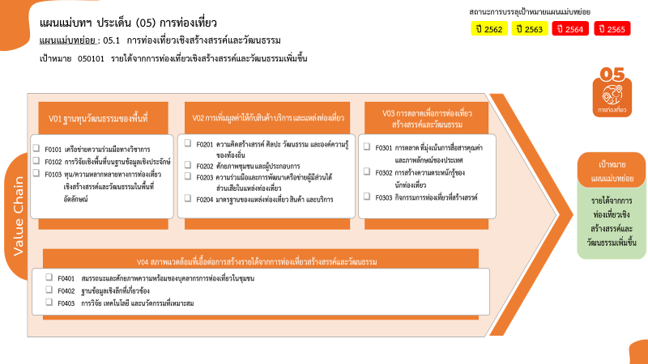
...
2563 | 2564 | 2565 | 2566 | รวมจำนวนโครงการทั้งหมด
1 | 11 | 13 |  | 26
 | 9 | 10 |  | 20
1 | 2 | 3 |  | 6
89 | 138 | 98 | 8 | 347
42 | 73 | 49 | 3 | 171
20 โครงการ
6 โครงการ
171 โครงการ
49 โครงการ
16 โครงการ
111 โครงการ
46 โครงการ
78 โครงการ
207 โครงการ
33 โครงการ
6 โครงการ
34 โครงการ
รวมทั้งสิ้น 790 โครงการ
0 โครงการ
16 | 11 | 13 | 3 | 49
9 | 4 | 1 |  | 16
22 | 50 | 35 | 2 | 111
136 | 114 | 74 | 3 | 331
19 | 15 | 8 | 2 | 46
27 | 31 | 19 |  | 78
90 | 68 | 47 | 1 | 207
6 | 28 | 35 | 1 | 73
1 | 13 | 15 | 1 | 33
1 | 3 | 2 |  | 6
4 | 12 | 18 |  | 34
โครงการที่ไม่สอดคล้องกับองค์ประกอบและปัจจัยใดของเป้าหมายแผนแม่บทย่อย
จำนวน 13 โครงการ
13 |  |  |  | 13
13 |  |  |  | 13
245 | 291 | 220 | 12 | 790
...
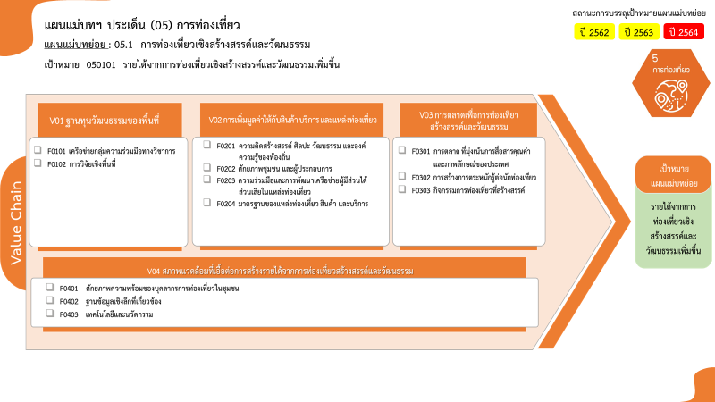

20 โครงการ
6 โครงการ
171 โครงการ
49 โครงการ
16 โครงการ
111 โครงการ
46 โครงการ
78 โครงการ
207 โครงการ
33 โครงการ
6 โครงการ
34 โครงการ
รวมทั้งสิ้น 790 โครงการ

